Datos personales
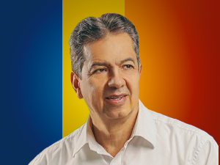

Nombres: | Rafael Antonio
Apellidos: | Dávila Egüez
Facebook: | https://www.facebook.com/RafaelDavilaE
Twitter: | @RafaelDavilaE
Descripción:

